Definición
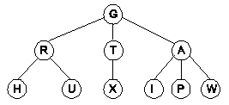
Definición de Arboles Generales | Gráficamente:
Un árbol es un conjunto de n registros(n>0), donde el árbol vacío no está definido, de tal manera que hay un registro llamado raíz y los otros registros están partidos en conjuntos disjuntos cada uno de los cuales tiene las mismas características de la definición del árbol (esta característica hace comportar la estructura árbol como recursiva).

Definicion 2
A
Estuctura Jerárquica |  | Raiz | n>0

Recursiva |  |  | Tiene Una Raiz

B
C
D
E

S
H
I
J
K
L
M
N
0

SubArbol | SubArbol

Usos
C
 | Donde se Usan
Sistemas Operativos
 |  | Topologías de Redes (Arbol) | Sistemas Expertos
 |  |  | Encadenamiento del conocimiento hacia adelante o hacia Atrás
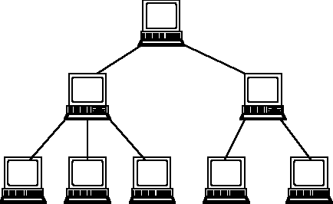
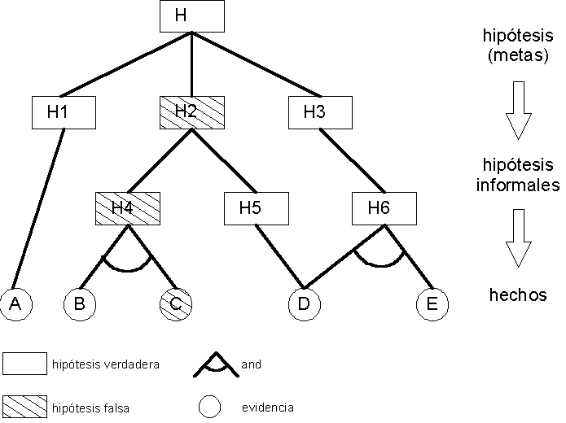

Dir
1
Dir
2
Dir
3

CONCEPTOS
1
Raiz

Padres

2
3
4
Hijos

Hoja

Grado de un Registro
5
6
7
Grado del Arbol

Nivel
8
Altura

CONCEPTOS (2)
1
1
 |  | Raiz
 |  | Padre |  | Nivel

2
2
3
4
Padre |  | Hijo |  | Nivel
Hermanos

3
5
6
7
 |  |  |  | Nivel
Nieto

8
4
 |  |  | Hojas
 | Bisnieto |  |  | Nivel

ARBOL-LIGADAS
A
 |  |  |  |  |  |  |  | Para representar con listas ligadas se debe definir el registro teniendo en cuenta el grado del árbol. El nodo debe tener una cantidad de apuntadores o de ligas igual al grado del árbol además de los datos que almacene la estructura.
 |  | Grado del Arbol 3

 |  |  | A1 | A2 | A3 | DATO

B
C
D
 |  |  |  |  |  |  |  |  |  | 10
 |  |  |  |  |  |  |  |  |  | 20 | 30 | 40 | A

E
F
G
H
I
J
 |  |  | 20 |  |  |  |  |  |  | 30 |  |  |  |  | 40
 |  |  | 50 | 60 | 70 | B |  |  |  | 80 | 90 |  | C |  | 100 | D

50 |  |  | 60 |  |  |  | 70 |  |  | 80 |  |  |  | 90 |  | 100
Null | E |  | Null |  |  | F | Null |  | G | Null |  |  | H | Null | I | Null | J

ARBOL-GENERALIZADAS (1)
AA
SW |  |  |  | LIGA

BB
CC
DD
 |  |  | PUEDE SER UN DATO O UN APUNTADOR
 |  |  | * 0, SI EL CAMPO ES UN DATO
 |  |  | * 1, SI ES UN APUNTADOR A UN SUBARBOL

EE
FF
GG
HH
JJ
 | 2 |  |  |  | 6 |  |  | 12 |  |  | 18
 | 0 | AA | 6 |  | 1 | 20 | 12 | 1 | 50 | 18 | 1 | 70 | Null

KK
LL

ARBOL-GENERALIZADAS (2)
AA
SW |  |  |  | LIGA

BB
CC
DD
 |  |  | PUEDE SER UN DATO O UN APUNTADOR
 |  |  | * 0, SI EL CAMPO ES UN DATO
 |  |  | * 1, SI ES UN APUNTADOR A UN SUBARBOL

EE
FF
GG
HH
JJ
 | 2 |  |  |  | 6 |  |  | 12 |  |  | 18
 | 0 | AA | 6 |  | 1 | 20 | 12 | 1 | 50 | 18 | 1 | 70 | Null

KK
LL

 |  |  |  |  | 20 |  |  | 22 |  |  | 24
 |  |  |  |  | 0 | BB | 22 | 0 | EE | 24 | 0 | FF | Null

ARBOL-GENERALIZADAS
AA
 | SW |  | LIGA

BB
CC
DD
 |  | PUEDE SER UN DATO O UN APUNTADOR
 |  | * 0, SI EL CAMPO ES UN DATO
 |  | * 1, SI ES UN APUNTADOR A UN SUBARBOL

 | REPRESENTACION CON LISTAS GENERALIZADAS
EE
FF
GG
HH
JJ
 | Para construir la representación se comienza con un nodo para la raiz principal y un nodo para cada uno de sus hijos

KK
LL

Representar este árbol mediante LISTAS GENERALIZADAS

ARBOL-GENERALIZADAS (3)
AA
SW |  |  |  | LIGA

BB
CC
DD
 |  |  | PUEDE SER UN DATO O UN APUNTADOR
 |  |  | * 0, SI EL CAMPO ES UN DATO
 |  |  | * 1, SI ES UN APUNTADOR A UN SUBARBOL

EE
FF
GG
HH
JJ
 | 2 |  |  |  | 6 |  |  | 12 |  |  | 18
 | 0 | AA | 6 |  | 1 | 20 | 12 | 1 | 50 | 18 | 1 | 70 | Null

KK
LL
 |  |  |  |  |  |  |  | 50 |  |  | 52 |  |  | 54
 |  |  |  |  |  |  |  | 0 | CC | 52 | 0 | GG | 54 | 0 | HH | Null

 |  |  |  |  | 20 |  |  | 22 |  |  | 24
 |  |  |  |  | 0 | BB | 22 | 0 | EE | 24 | 0 | FF | Null

ARBOL-GENERALIZADAS (4)
AA
SW |  |  |  | LIGA

BB
CC
DD
 |  |  | PUEDE SER UN DATO O UN APUNTADOR
 |  |  | * 0, SI EL CAMPO ES UN DATO
 |  |  | * 1, SI ES UN APUNTADOR A UN SUBARBOL

EE
FF
GG
HH
JJ
 | 2 |  |  |  | 6 |  |  | 12 |  |  | 18
 | 0 | AA | 6 |  | 1 | 20 | 12 | 1 | 50 | 18 | 1 | 70 | Null

 |  |  |  |  |  |  |  |  |  |  | 70 |  |  | 80
 |  |  |  |  |  |  |  |  |  |  | 0 | DD | 80 | 1 | 90 | Null
KK
LL

 |  |  |  |  |  |  |  | 50 |  |  | 52 |  |  | 54
 |  |  |  |  |  |  |  | 0 | CC | 52 | 0 | GG | 54 | 0 | HH | Null

 |  |  |  |  | 20 |  |  | 22 |  |  | 24
 |  |  |  |  | 0 | BB | 22 | 0 | EE | 24 | 0 | FF | Null

ARBOL-GENERALIZADAS (5)
AA
SW |  |  |  | LIGA

BB
CC
DD
 |  |  | PUEDE SER UN DATO O UN APUNTADOR
 |  |  | * 0, SI EL CAMPO ES UN DATO
 |  |  | * 1, SI ES UN APUNTADOR A UN SUBARBOL

EE
FF
GG
HH
JJ
 | 2 |  |  |  | 6 |  |  | 12 |  |  | 18
 | 0 | AA | 6 |  | 1 | 20 | 12 | 1 | 50 | 18 | 1 | 70 | Null

 |  |  |  |  |  |  |  |  |  |  | 70 |  |  | 80
 |  |  |  |  |  |  |  |  |  |  | 0 | DD | 80 | 1 | 90 | Null
KK
LL
 |  |  |  |  |  |  |  |  |  |  |  |  |  |  |  |  | 90 |  |  | 100 |  |  | 110
 |  |  |  |  |  |  |  | 50 |  |  | 52 |  |  | 54 |  |  | 0 | JJ | 100 | 0 | KK | 110 | 0 | LL | Null
 |  |  |  |  |  |  |  | 0 | CC | 52 | 0 | GG | 54 | 0 | HH | Null

 |  |  |  |  | 20 |  |  | 22 |  |  | 24
 |  |  |  |  | 0 | BB | 22 | 0 | EE | 24 | 0 | FF | Null

Mapa Conceptual


EJERCICIO
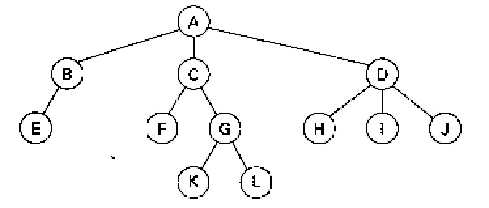
 |  |  | Para este árbol general:
 |  |  |  |  |  |  |  |  |  | Raiz |  | A

 |  |  | Identificar |  | Representarlo |  |  |  |  | Padres |  | B-C-D-G |  |  |  |  | 2 |  |  | 6 |  |  | 12 |  |  | 18
 |  |  |  | Padres | Listas ligadas |  |  |  |  |  |  |  |  |  |  |  | 0 | A | 6 | 1 | 20 | 12 | 1 | 50 | 18 | 1 | 70 | Null
 |  |  |  | Hijos | Listas Generalizadas |  |  |  |  | Hijos |  | B-C-D-E-F-G-H-I-J
 |  |  |  | Grado
 |  |  |  | Hermanos |  |  |  |  |  | Hoja |  | E-F-K-L-H-I-J |  |  |  |  |  |  |  |  |  |  |  |  |  | 70 |  |  | 72 |  |  | 74 |  |  | 76
 |  |  |  | Hojas |  |  |  |  |  |  |  |  |  |  |  |  |  |  |  |  |  |  |  |  |  | 0 | D | 72 | 0 | H | 74 | 0 | I | 76 | 0 | J | Null
 |  |  |  | altura |  |  |  |  |  | Grado de un Registro |  | G = Grado 2
 |  |  |  | Niveles
 |  |  |  |  |  |  |  |  |  | Grado del Arbol |  | 3 |  |  |  |  |  |  |  |  |  |  | 50 |  |  | 52 |  |  | 53
 |  |  |  |  |  |  |  |  |  |  |  |  |  |  |  |  |  |  |  |  |  |  | 0 | C | 52 | 0 | F | 53 | 1 | 56 | Null
 |  |  |  |  |  |  |  |  |  | Nivel |  | 1, 2, 3, 4

 |  |  |  |  |  |  |  |  |  | Altura |  | 4 |  |  |  |  |  |  |  | 20 |  |  | 22 |  |  |  |  |  | 56 |  |  | 58 |  |  | 59
 |  |  |  |  |  |  |  |  |  |  |  |  |  |  |  |  |  |  |  | 0 | B | 22 | 0 | E | null |  |  |  | 0 | G | 58 | 0 | K | 59 | 0 | L | Null

 |  |  |  |  | 10
 |  |  |  |  | 20 | 30 | 40 | A

 |  |  |  |  |  |  |  |  |  |  |  |  |  | 40
 | 20 |  |  |  | 30 |  |  |  |  |  |  |  |  | 80 | 90 | 100 | D
 |  | 55 | B |  |  | 45 | 50 | C

55 |  |  | 45 |  |  |  | 50
Null |  | B | Null |  | F |  |  | 110 | 120 | G
 |  |  |  |  |  |  |  |  |  |  | 80 |  |  | 90 |  |  |  |  | 100
 |  |  |  |  |  |  |  |  |  |  | Null |  | H | Null |  |  | H |  | Null |  | J

 |  |  |  |  | 110 |  |  |  |  | 120
 |  |  |  |  | Null |  |  | K |  | Null | L

